Card 1 - Intro
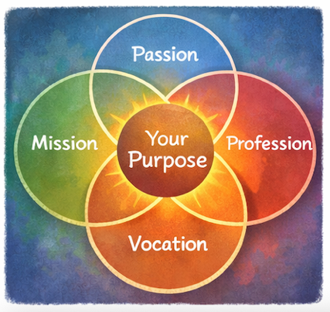
Field | Day/Lesson on Ikigai: Discover your purpose
Title | Ikigai: Dein Grund zu leben
Text | Was wäre, wenn Führung nicht mit Ehrgeiz, sondern mit Sinn beginnt? Lass uns zu einer abenteuerlichen Reise aufbrechen, um dein Ikigai zu finden – einen Lebenssinn, bei dem deine Gaben der Welt zugutekommen.
Quote | „Deine Gaben entfalten ihre Kraft, wenn sie etwas Größerem als dir selbst dienen.“
Image | 1_AVITEUM_image 1
Video | Kurzes 60-Sekunden-Video auf Grundlage des folgenden Textes
Subtitle | Was gibt deinem Leben Sinn?
Multiple choice question
Open question
List
Last message | Willkommen auf deiner Reise zur Entdeckung deines Ikigai.

Text for the video: | What gives your life meaning? What makes you feel energized, useful, and proud of the impact you create? In Japan, there is an inspiring concept called Ikigai - your reason for being. It lives at the intersection of four simple but powerful questions: What do you love? What are you good at? What does the world need? And how can your talents create value and opportunity? When these four areas connect, we begin to discover our purpose. For many women, leadership does not begin with ambition - it begins with care. Care for people. Care for community. Care for creating positive change. Ikigai helps you recognise that your passions, strengths, and experiences can make a change and impact your communities. You don’t need to have all the answers today. Purpose is something we discover step by step. And sometimes, leadership begins with a simple thought: “Maybe I can make a difference.” Welcome to your journey of discovering your Ikigai.

Card 2

Field | Day/Lesson on Ikigai: Discover your purpose
Title | Ikigai: Was liebst du?
Text | Ikigai beginnt mit Freude. Achte darauf, was dir Energie gibt. Erinnere dich an die Momente, in denen du völlig vertieft, neugierig oder begeistert bist. Solche Erfahrungen zeigen dir ganz natürlich deine Leidenschaften und geben deinem Leben eine sinnvolle Richtung.
Quote | „Folge dem, was dich zum Leuchten bringt – deine Energie kennt den Weg.“
Image | 1_AVITEUM_image 2
Video
Subtitle
Multiple choice question | Ist dir schon einmal aufgefallen, dass manche Aktivitäten dir Energie geben, während andere dich auslaugen? Wie reagierst du, wenn du dich erschöpft fühlst? | Ich vermeide diese Aktivitäten, wenn ich kann | Ich mache weiter und ignoriere die Erschöpfung | Ich mache eine Pause und überlege, was mir Energie geraubt hat | Ich bitte um Unterstützung oder versuche, meine Herangehensweise zu ändern
Open question | Welche Aktivität raubt dir Energie, und wie könntest du anders damit umgehen?
List | Leidenschaft zeigt sich oft in Momenten der Neugier | Deine Energie zeigt dir, was deine Aufmerksamkeit verdient | Kleine Funken können sich zu sinnvollen Wegen entwickeln
Last message | Du hast den ersten Schritt getan, um herauszufinden, was dir Energie gibt – hier beginnt deine Reise.

Card 3

Field | Day/Lesson on Ikigai: Discover your purpose
Title | Ikigai: Worin bist du gut?
Text | Vielleicht bemerkst oder unterschätzt du deine Stärken, weil sie für dich selbstverständlich sind. Dein Schatz kann in Talenten, Wissen oder in deiner Art zu denken, Beziehungen aufzubauen und andere zu unterstützen liegen. Wenn du diese Stärken erkennst, kannst du deine Leidenschaften kraftvoller entfalten.
Quote | „Deine Stärken sind Hinweise auf die Wirkung, die du erzielen kannst.“
Image | 1_AVITEUM_image 3
Video
Subtitle
Multiple choice question
Open question | Welche Stärken erkennen andere häufig in dir? Bitte drei Personen, dir eine Frage zu beantworten: „Nenne drei Dinge, in denen ich deiner Meinung nach gut bin.“ Bitte sie, ihre Antwort aufzuschreiben. Du kannst eine befreundete Person, eine Kollegin oder einen Kollegen und ein Familienmitglied fragen – oder jeden anderen Menschen, der Zeit hat und bereit ist, seine Sichtweise mit dir zu teilen.
List | Stärken können angeboren oder entwickelt sein | Feedback macht oft verborgene Fähigkeiten sichtbar | Fähigkeiten wachsen durch Übung
Last message | Gut gemacht. Wenn du deine Stärken verstehst, erkennst du besser, wo du führen und einen Beitrag leisten kannst.

Card 4

Field | Day/Lesson on Ikigai: Discover your purpose
Title | Ikigai: Was braucht die Welt?
Text | Lebenssinn entsteht oft dort, wo persönliche Fähigkeiten auf die Bedürfnisse anderer treffen. Nimm dir einen Moment Zeit, um über die Herausforderungen oder Probleme in deinem Umfeld nachzudenken, die dich beschäftigen – die Sorge, Neugier oder den Wunsch zu handeln in dir wecken. Vielleicht möchtest du andere Frauen unterstützen, den Zugang zu Chancen verbessern, deine Gemeinschaft stärken oder Ungleichheit bekämpfen. Diese Momente der Aufmerksamkeit sind wichtig, denn sie zeigen oft, wo dein Lebenssinn wachsen und deine Führung etwas bewirken kann.
Quote | „Wenn du deine Fähigkeiten mit der Welt teilst, entsteht daraus Wert.“
Image | 1_AVITEUM_image 4
Video
Subtitle
Multiple choice question
Open question | Beschreibe eine Herausforderung oder ein Problem, bei dessen Verbesserung du helfen möchtest. Wie kannst du deine Stärken einsetzen, um dazu beizutragen?
List | Kleine Handlungen können eine bedeutende Wirkung auslösen | Lebenssinn verbindet persönliche Bedeutung mit einem Beitrag für andere | Führung beginnt oft mit Fürsorge
Last message | Du hast hier einen wichtigen Schritt getan, indem du deine Stärken mit den Bedürfnissen der Welt verbunden hast.

Card 5

Field | Day/Lesson on Ikigai: Discover your purpose
Title | Ikigai: Wofür kannst du bezahlt werden?
Text | Lebenssinn wird nachhaltig, wenn deine Stärken und Leidenschaften für andere einen Wert schaffen. Wenn dein Beruf zu deiner Berufung wird, treffen deine Stärken auf das, was die Welt braucht – so entsteht echter Wert. Nicht nur in Form von Geld, sondern auch durch Chancen, Partnerschaften oder Einfluss.
Quote | „Chancen entstehen dort, wo Wert geschaffen wird.“
Image | 1_AVITEUM_image 5
Video
Subtitle
Multiple choice question | Du möchtest deine Stärken in Chancen verwandeln. Was tust du? | Ich suche nach Möglichkeiten, mit meinen Fähigkeiten echte Bedürfnisse zu erfüllen, und werde dann aktiv | Ich konzentriere mich nur auf das, was mir Freude macht; Wirkung ist ein zusätzlicher Wert, aber nicht das Hauptziel | Ich warte, bis sich Chancen ergeben, und treffe dann eine bewusste Entscheidung | Ich vergleiche mich mit anderen und halte mich zurück, wenn ich mich nicht selbstsicher fühle
Open question
List | Deine Fähigkeiten schaffen Wert, wenn sie anderen dienen | Chancen beginnen oft mit kleinen Schritten | Aus deinem Lebenssinn kann eine sinnvolle und nachhaltige Arbeit entstehen
Last message | Du beginnst zu erkennen, wie Lebenssinn und berufliche Laufbahn zusammenpassen können.

Card 6
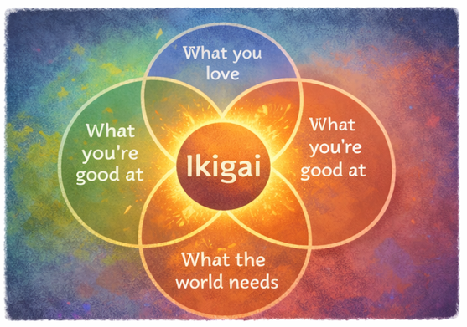
Field | Day/Lesson on Ikigai: Discover your purpose
Title | Ikigai: Dein Lebenssinn
Text | Ikigai entsteht dort, wo vier Elemente zusammentreffen: was du liebst, worin du gut bist, was die Welt braucht und wofür du bezahlt werden kannst. Suche nicht nach Perfektion, sondern versuche, eine sinnvolle Übereinstimmung zwischen diesen Bereichen zu entdecken.
Quote | „Lebenssinn entsteht dort, wo deine Gaben auf die Welt treffen.“
Image | 1_AVITEUM_image 6
Video
Subtitle
Multiple choice question
Open question | Wie sieht dein persönliches Ikigai aus? Setz dich hin, denke darüber nach und erstelle dein persönliches Ikigai-Diagramm.
List | Ikigai ist eine Richtung, kein festes Ziel | Übereinstimmung schafft Motivation und Sinn | Entdecken ist Teil der Reise
Last message | Gut gemacht. Du hast mögliche Wege zu deinem Lebenssinn entdeckt.

Card 7

Field | Day/Lesson on Ikigai: Discover your purpose
Title | Ikigai: Ins Handeln kommen
Text | Deine Leidenschaften und Stärken zu kennen ist wichtig, aber echte Klarheit entsteht, wenn du sie einsetzt. Versuche, deine „Schätze“ in kleinen, konkreten Situationen anzuwenden – unterstütze jemanden, teile deine Ideen oder starte eine kleine Initiative. So entdeckst du, was wirklich Wert schafft.
Quote | „Wirkung wächst, wenn du handelst.“
Image | 1_AVITEUM_image 7
Video
Subtitle
Multiple choice question
Open question | Welche kleine Handlung kannst du diese Woche unternehmen, um deine Fähigkeiten einzusetzen?
List | Handeln hilft dir, echten Wert zu entdecken | Kleine Schritte stärken dein Selbstvertrauen | Erfahrung bringt Klarheit
Last message | Du öffnest die Tür zu neuen Möglichkeiten und Wachstum.

Card 8 - Outro

Field | Day/Lesson on Ikigai: Discover your purpose
Title | Ikigai: Deine Reise
Text | Du hast eine lange Reise zurückgelegt und unterwegs viele Schätze gefunden. Dein Ikigai entsteht dort, wo deine Leidenschaften, Stärken, die Bedürfnisse der Welt und echter Wert zusammenkommen. Vielleicht ist noch nicht alles vollkommen klar – und das ist in Ordnung. Dein Lebenssinn wächst, während du weiter nachdenkst, handelst und lernst.
Quote | „Dein Lebenssinn wird Wirklichkeit, wenn du dich entscheidest, ihn zu leben.“
Image | 1_AVITEUM_image 8
Video
Subtitle
Multiple choice question | Nachdem du nun über dein Ikigai nachgedacht hast – was wirst du als Nächstes tun? | Nach Möglichkeiten suchen, einen Beitrag zu leisten und kleine Veränderungen anzustoßen | Auf die perfekte Gelegenheit warten und sie ergreifen | Versuchen zu handeln, auch wenn ich scheitern könnte, oder anderen die Führung überlassen und mich anschließen
Open question
List | Lebenssinn wächst durch Reflexion und Handeln | Übereinstimmung schafft Sinn und Motivation | Deine Reise führt dich zu deinem Lebenssinn
Last message | Herzlichen Glückwunsch. Du hast deine Ikigai-Reise abgeschlossen – gehe jetzt den nächsten Schritt und lass es Wirklichkeit werden.

